상품제안서
[벽걸이달력]2027년 윤전국2절숫자판 캘린더 카렌다 | 상품코드: S28628

 |  |  |  |  |  |  | 02-713-8555 | www.synergygift.co.kr
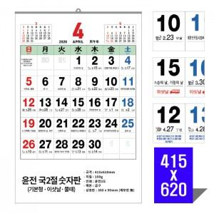

【상세/제작정보】 | <p><span style="font-size: 14pt;">* 13매 / 금구제본 / 상호란 1~3도인쇄 포함 / 개별 비닐봉투 포함</span></p><p><span style="font-size: 14pt;">* 이삿날 또는 물때 표기 가능 (단, 제작기간 20~30일정도 소요)</span></p><p>&nbsp;</p><p><span style="font-size: 14pt;"></span><span style="font-size: 14pt;">* 배송비 입수량&nbsp; 50개당 택배비 3,500 청구됩니다.</span>&nbsp;</p><p><span style="font-size: 14pt;">&nbsp;</span></p><p><span style="font-size: 18.6667px;">※기본 12일~14일 (※10월중순~ 11월 말까지 : 4주~ 소요※)</span></p><p><span style="font-size: 18.6667px;">※이삿날 20일~30일 (※10월중순~ 11월 말까지 : 4주~ 소요※)</span></p><p><span style="font-size: 14pt;">** 2025.11.18- 물때 마감</span></p><p><span style="font-size: 14pt;"></span><span style="font-size: 18.6667px;">** 2025.12.12-이삿날 마감</span></p><p><span style="font-size: 14pt;"></span><span style="font-size: 14pt;">&nbsp;</span></p>

【인쇄/포장옵션】 | 먹/청/적 / 비닐포장

【공급단가】 | 수량 | 200~ | 500~ | 1,000~ | 3,000~ | 5,000~
*VAT별도 | 모조100g | 1,820원 | 1,650원 | 1,530원 | 1,460원 | 1,410원

【상품 URL】 | https://www.synergygift.co.kr:443/src/goods_detail.php?gdno=28628

